상품제안서
클래식 레더 카드포켓 | 상품코드: F07455

 |  |  |  |  |  |  | 02-412-0044 | www.easy1.co.kr
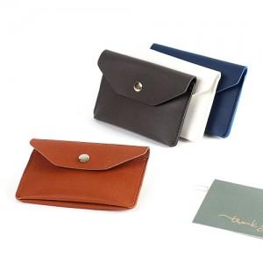

【상세/제작정보】 | 단순함이 아닌 간편함 한속에 들어오는 미니멀한 사이즈

【인쇄/포장옵션】 | 불박 / 포장지포장

【공급단가】 | 수량 | 100~ | 300~ | 500~ | 1,000~ | 3,000~
*VAT별도 | 단가 | 3,920원 | 3,780원 | 3,640원 | 3,500원 | 3,360원

【상품 URL】 | https://dev.easy1.co.kr:443/src/goods_detail.php?gdno=7455

